tutorial_01
№ | レビュー日 | ステータス | 部分 | エラー タイプ | 箇所 | レビュー内容 | レビュー者 | 対応内容 | 対応日 | 対応者 | 備考
1 | 2021-12-15 | Open | Others | Improvement | Code format | 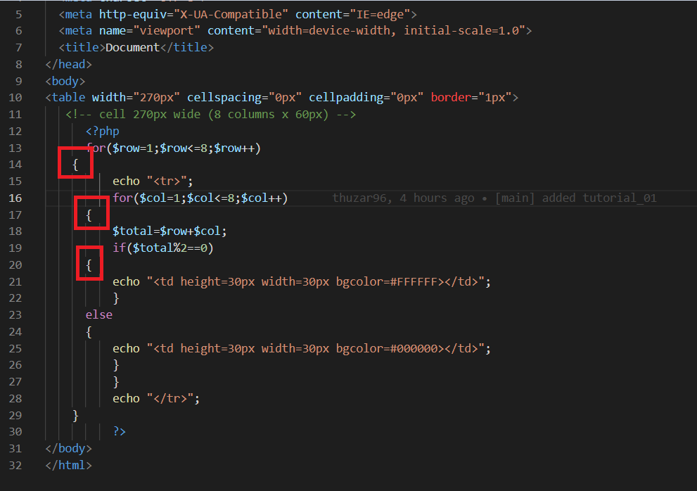 1) Please check code format | PhuePwintPhway
2 | 2021-12-15 | Open | Design | Improvement | comment | 1) Please write comment | PhuePwintPhway
3 | 2021-12-15 | Open | Design | Improvement | inline css | 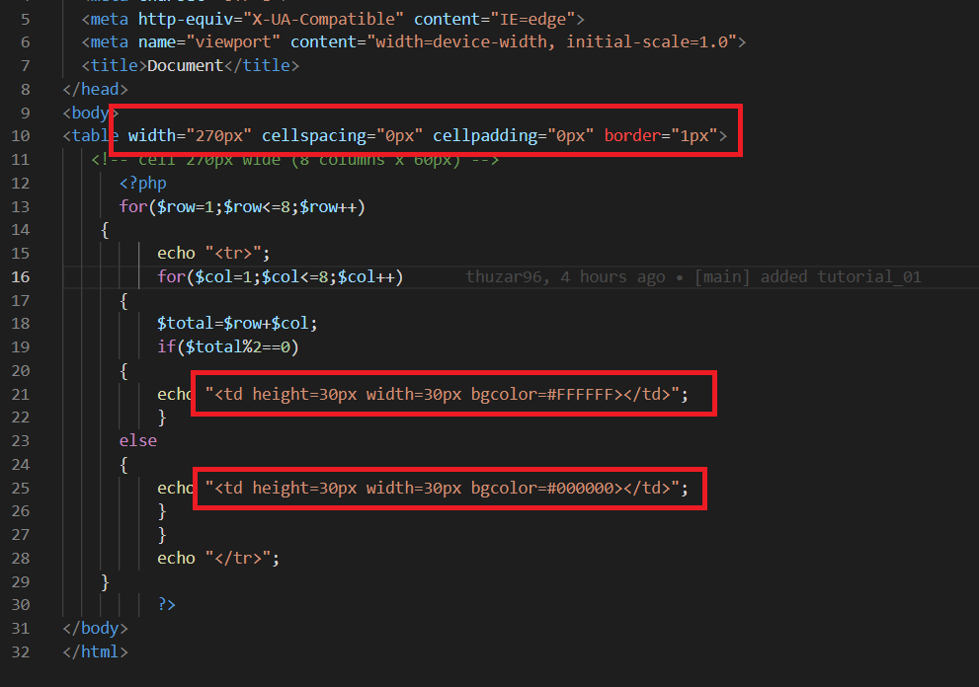 1) Please don't write inline css 2) Please write external css | PhuePwintPhway

tutorial_02
№ | レビュー日 | ステータス | 部分 | エラー タイプ | 箇所 | レビュー内容 | レビュー者 | 対応内容 | 対応日 | 対応者 | 備考
1 | 2021-12-15 | Open | Others | Improvement | Error | 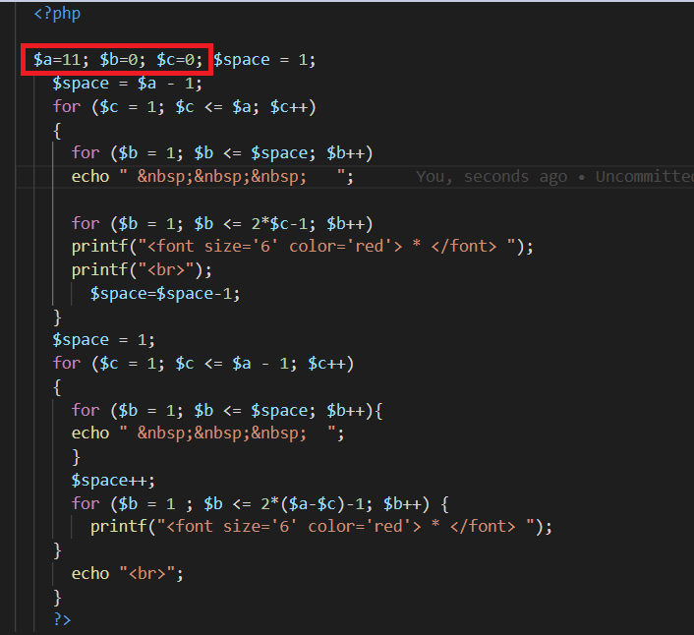 1) အဓိပ္ပာယ်ရှိတဲ့ variable's name တွေကိုပဲ declare လုပ်ပေးပါ | PhuePwintPhway
2 | 2021-12-15 | Open | Design | Improvement | comment | 1) Please write comment | PhuePwintPhway
1 | 2021-12-15 | Open | Others | Improvement | Code format | 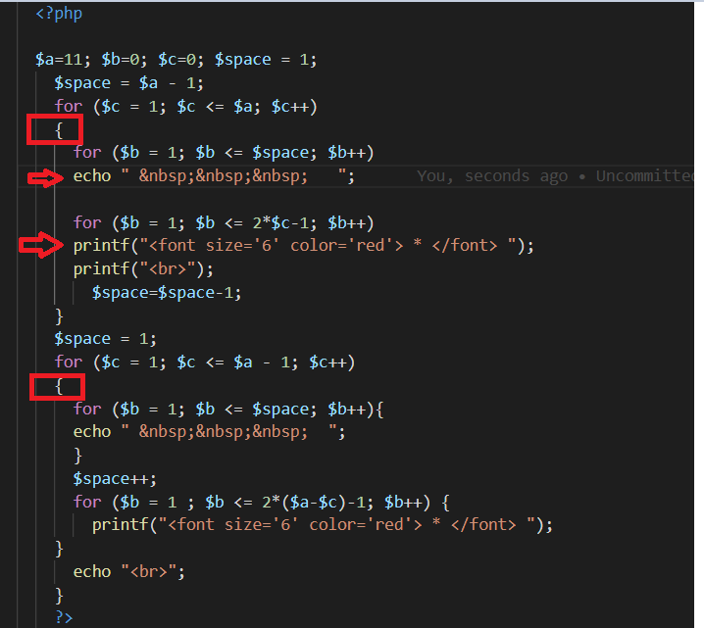 1) Please check code format 2) Enter {} after the for loop | PhuePwintPhway

